关系图
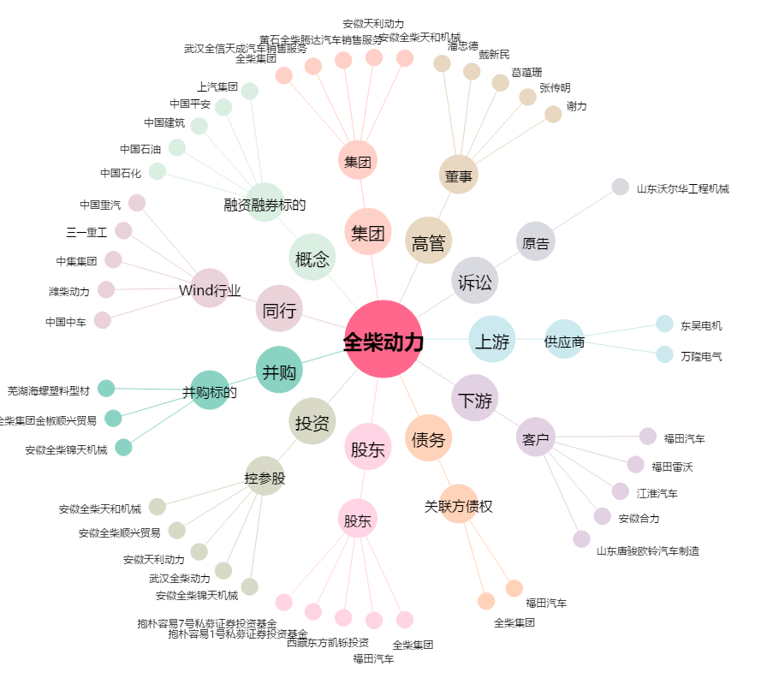
全柴动力[600218.SH] - 关系概览图

